euler
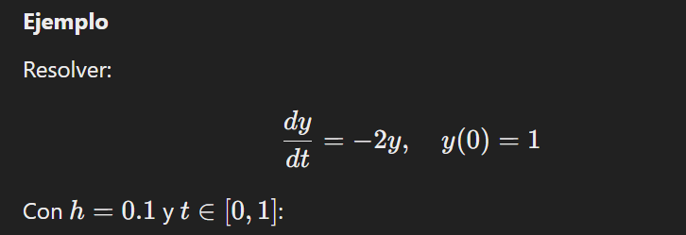
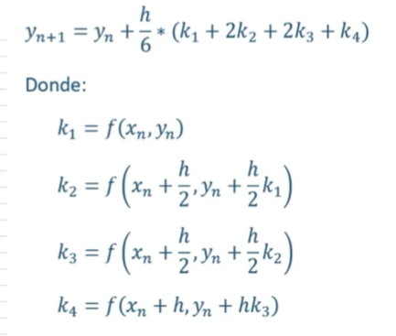

 |  |  |  |  |  |  |  |  |  |  |  |  |  |  | Runge Kutta
t | y | h | f(t,y)
0 | 1 | 0.1 | -2 | t1= t0+h
0.1 | 0.8 |  | -1.6 | ti +1= ti + h |  |  |  |  | x0 | 0 |  | xf | 1
0.2 | 0.64 |  | -1.28 |  |  |  |  |  | y0 | 1
0.3 | 0.512 |  | -1.024 | y0= | 1 |  |  |  | h | 0.1 |  | f(t,y) | =-2y
0.4 | 0.4096 |  | -0.8192 | y1= | y0+ h f(t0,y0)
0.5 | 0.32768 |  | -0.65536 | y2= | y1+ hf(t1,y1) |  |  |  | t | y | k1 | k2 | k3 | k4
0.6 | 0.262144 |  | -0.524288 |  |  |  |  |  | 0 | 1 | -0.2 | -0.18 | -0.182 | -0.1636
0.7 | 0.2097152 |  | -0.4194304 | yi+1= | yi + h f(ti, yi) |  |  |  | 0.1 | 0.81873333333 | -0.16374666667 | -0.147372 | -0.14900946667 | -0.13394477333
0.8 | 0.16777216 |  | -0.33554432 |  |  |  |  |  | 0.2 | 0.67032427111 | -0.13406485422 | -0.1206583688 | -0.12199901734 | -0.10966505075
0.9 | 0.134217728 |  | -0.268435456 |  |  |  |  |  | 0.3 | 0.5488168249 | -0.10976336498 | -0.098787028482 | -0.099884662132 | -0.089786432554
1 | 0.1073741824 |  | -0.2147483648 |  |  |  |  |  | 0.4 | 0.44933462844 | -0.089866925688 | -0.080880233119 | -0.081778902376 | -0.073511145213
 |  |  |  |  |  |  |  |  | 0.5 | 0.36788523813 | -0.073577047625 | -0.066219342863 | -0.066955113339 | -0.060186024957
 |  |  |  |  |  |  |  |  | 0.6 | 0.30119990729 | -0.060239981459 | -0.054215983313 | -0.054818383128 | -0.049276304833
 |  |  |  |  |  |  |  |  | 0.7 | 0.2466024041 | -0.04932048082 | -0.044388432738 | -0.044881637546 | -0.040344153311
 |  |  |  |  |  |  |  |  | 0.8 | 0.20190160832 | -0.040380321663 | -0.036342289497 | -0.036746092713 | -0.03303110312
 |  |  |  |  |  |  |  |  | 0.9 | 0.16530357678 | -0.033060715356 | -0.029754643821 | -0.030085250974 | -0.027043665162
 |  |  |  |  |  |  |  |  | 1 | 0.13533954843 | -0.027067909686 | -0.024361118717 | -0.024631797814 | -0.022141550123

 |  |  |  |  |  |  | euler | 0.10737418
 |  |  |  |  |  |  | Runge Kutta | 0.1353955

 |  |  |  |  |  | Conclusion
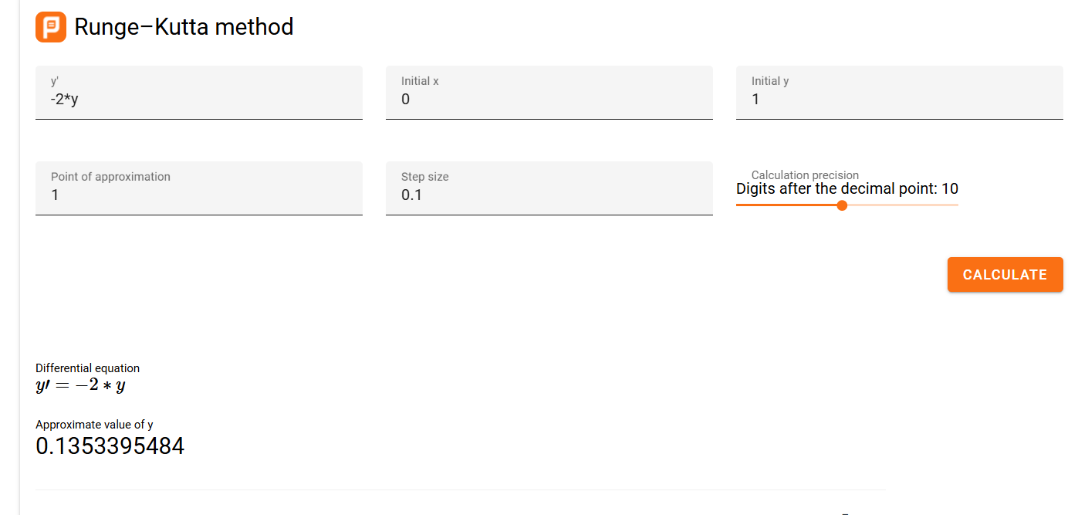
 |  |  |  |  |  | El Metodo de Runch Kuta es mejor
 |  |  |  |  |  | ya q esta mas aproximado al valor real

